Sheet1
 |  | Прайс-лист на 02.05.23

№ | Артикул
 |  | Товар | Расфасовка | Цена | Фото | Остаток
1 | 58477 | Бассейн "Динозавры" с жестким бортом 122х25 см | 6 | 843,47 | фото | 21.00 | 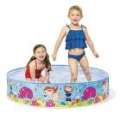
2 | 28132 | Бассейн Easy Set, 366х76см (+фильтр-насос 2006л/ч) | 1 | 18 938,74 | фото | 8.00 | 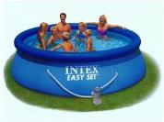
3 | 28200 | Бассейн каркасный Metal Frame 305х76 см (56997) | 1 | 11 405,76 | фото | 2,080.00 | 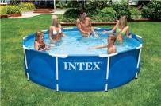
4 | 28210 | Бассейн каркасный Metal Frame 366х76 см (56994) | 1 | 13 781,97 | фото | 171.00 | 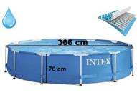
5 | 28212 | Бассейн каркасный Metal Frame 366х76см с видеоинструкцией (+фильтр-насос 220в.) | 1 | 18 222,05 | фото | 111.00 | 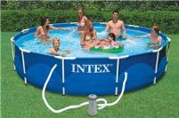
6 | 26720 | Бассейн каркасный Prism Frame Set 427х107см (фильтр-насос 3785л\ч+лестница+тент+подстилка) | 1 | 42 314,70 | фото | 10.00 | 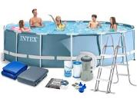
7 | 26700 | Бассейн каркасный Prism Frame Set 305х76 см | 1 | 11 164,62 | фото | 125.00 | 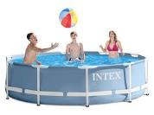
8 | 26702 | Бассейн каркасный Prism Frame Set 305х76 см (+фильтрующий насос) | 1 | 15 399,40 | фото | 29.00 | 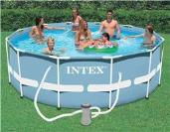
9 | 26726 | Бассейн каркасный Prism Frame Set 457х122см (фильтр-насос 3785 л/ч, лестница, тент, подстилка) | 1 | 47 018,25 | фото | 677.00 | 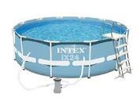
10 | 28271 | Бассейн каркасный Rectangular Frame 260х160х65см | 1 | 10 824,60 | фото | 130.00 | 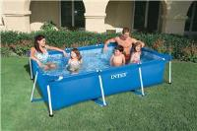
11 | 28273 | Бассейн каркасный Rectangular Frame 450х220х84 см | 1 | 20 676,37 | фото | 93.00 | 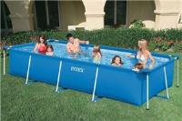
12 | 28270 | Бассейн каркасный Rectangular Frame Pool 220х150х60см | 1 | 9 415,70 | фото | 137.00 | 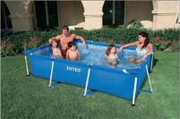
13 | 26326 | Бассейн каркасный Ultra XTR Frame 488х122см (песочн.фил.-насос 4542л\ч, лестница, тент, подстилка) | 1 | 79 517,81 | фото | 28.00 | 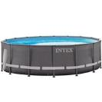
14 | 58439 | Бассейн надувной "Волны" 147х33см | 6 | 1 032,49 | фото | 261.00 | 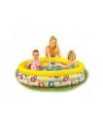
15 | 57441 | Бассейн надувной "Единорог" с распылителем, 272х193х104 см | 4 | 2 668,05 | фото | 1.00 | 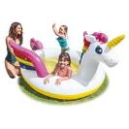
16 | 59460 | Бассейн надувной "Морские Звёзды" 122х25см+мяч 51см+круг 51см от 3лет | 12 | 774,03 | фото | 216.00 | 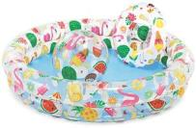
17 | 57106 | Бассейн надувной Динозаврики 61х22 см | 12 | 400,37 | фото | 59.00 | 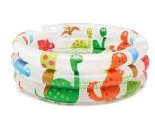
18 | 58484 | Бассейн Семейный голубой (305х183х56) | 2 | 6 205,02 | фото | 10.00 | 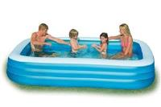
19 | 48259 | Батут надувной "Замок" 175х175х135см | 1 | 7 844,28 | фото | 2.00 | 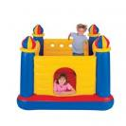
20 | 59623 | БИ весла пластиковые | 6 | 593,91 | фото | 3.00 | 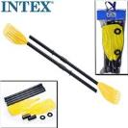
21 | 57113 | БИ детский бассейн единорог 1-3 лет 1.27mx1.02mx69cm | 6 | 1 717,22 | фото | 21.00 | 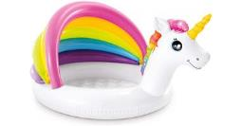
22 | 55648 | БИ Комплект для плавания REEF RIDER SWIM SET, от 14 лет | 6 | 1 174,21 | фото | 1.00 | 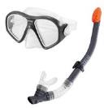
23 | 64146 | БИ Надувной матрас Pillow Rest 99х191х25см с насосом 220В | 3 | 3 675,49 | фото | 16.00 | 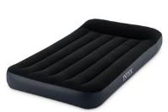
24 | 64141 | БИ Надувной матрас с подголовником Pillow Rest 99х191х25см | 4 | 2 069,84 | фото | 3.00 | 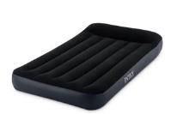
25 | 56287 | БИ надувной плот "Белый лебедь" 194х152x147см | 2 | 3 210,00 | фото | 12.00 | 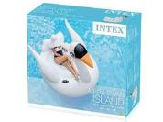
26 | 29024 | БИ Солнечное покрывало для бассейнов Easy Set и Metal Frame 488 см | 2 | 7 019,32 | фото | 27.00 | 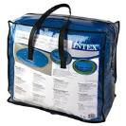
27 | 29026 | БИ Солнечное покрывало для бассейнов Metal Frame 549 см * 274 см | 1 | 6 064,71 | фото | 16.00 | 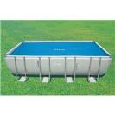
28 | 29030 | БИ Солнечное покрывало для бассейнов Metal Frame 975 см * 488 см | 1 | 18 300,05 | фото | 2.00 | 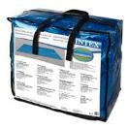
29 | 29005 | БИ фильтр-картридж д/насоса (28633, 28634) | 6 | 764,89 | фото | 29.00 | 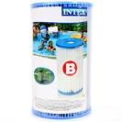
30 | 28628 | Вакуумный пылесос INTEX для чистки бассейна на аккумуляторе 2.8 м | 4 | 10 452,05 | фото | 150.00 | 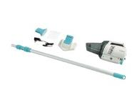
31 | 58472 | Детский бассейн "Коралловый риф" 244х46см | 4 | 2 782,85 | фото | 12.00 | 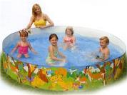
32 | 57141 | Детский бассейн Радуга в облаках, 142х119х84 см, 82 л, от 1 до 3 лет | 6 | 1 395,39 | фото | 34.00 | 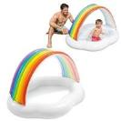
33 | 57173 | Детский Каркасный бассейн Mini Frame 122х122х30см | 3 | 3 352,24 | фото | 168.00 | 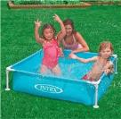
34 | 58448 | Детский надувной бассейн "Арбуз" 168х38см, 581л, от 2 лет | 6 | 1 557,47 | фото | 157.00 | 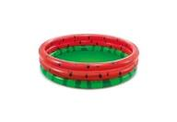
35 | 59416 | Детский надувной бассейн 114х25см "Кристалл" 132л, от 2 лет | 12 | 850,49 | фото | 59.00 | 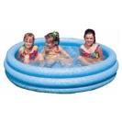
36 | 57412 | Детский надувной бассейн 114х25см "Радуга" 136л, от 2 лет, надувное дно | 6 | 811,51 | фото | 654.00 | 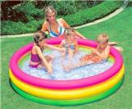
37 | 59421 | Детский надувной бассейн 122х25см "Звездный" 114л, от 2 лет | 12 | 617,86 | фото | 5.00 | 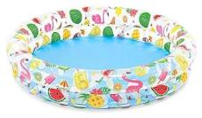
38 | 59431 | Детский надувной бассейн 132х28см "Рыбки" 204л, от 2 лет | 12 | 736,11 | фото | 449.00 | 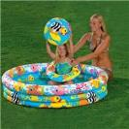
39 | 59469 | Детский надувной бассейн 132х28см "Рыбки" с мячом и кругом, 204л, от 2 лет | 12 | 891,31 | фото | 639.00 | 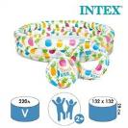
40 | 58426 | Детский надувной бассейн 147х33см "Кристал" 288л, от 2 лет | 6 | 1 300,30 | фото | 21.00 | 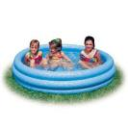
41 | 58480 | Детский надувной бассейн 152х56см "Аквариум" 318л, от 6 лет, надувное дно | 3 | 2 623,52 | фото | 324.00 | 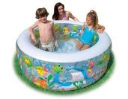
42 | 57471 | Детский надувной бассейн 159х159х50см "Аквариум" 424л, от 3 лет | 3 | 2 604,90 | фото | 167.00 | 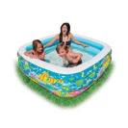
43 | 57482 | Детский надувной бассейн 163х107х46см "Пираты" 238л, от 3 лет | 6 | 2 096,64 | фото | 72.00 | 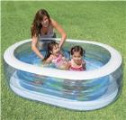
44 | 58446 | Детский надувной бассейн 168х38см "Кристалл" 481л, от 3 лет | 6 | 1 713,39 | фото | 50.00 | 
45 | 56441 | Детский надувной бассейн 168х46см "Радуга", 617л, от 3 лет | 6 | 1 535,58 | фото | 955.00 | 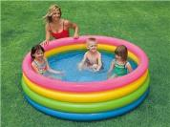
46 | 56495 | Детский надувной бассейн 185х180х53см, 466л, от 3 лет, надувное дно | 3 | 3 095,44 | фото | 71.00 | 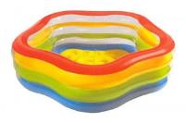
47 | 58431 | Детский надувной бассейн 188х46см | 3 | 1 824,84 | фото | 556.00 | 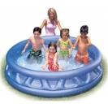
48 | 56493 | Детский надувной бассейн 191х178х61см "Аквариум" 541л, от 6 лет, надувное дно | 3 | 3 371,62 | фото | 194.00 | 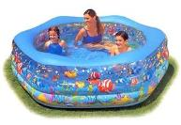
49 | 57440 | Детский надувной бассейн 201х196х91см "Кит" с распылителем, от 2 лет | 4 | 2 719,87 | фото | 11.00 | 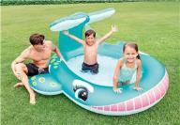
50 | 57190 | Детский надувной бассейн 224х216х76см "Семейный" с диваном и подстаканниками, 640л, от 3 лет | 2 | 5 639,65 | фото | 29.00 | 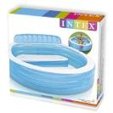
51 | 57100 | Детский надувной бассейн 85х85х23см, 57л, от 1 до 3 лет, надувное дно | 6 | 876,28 | фото | 89.00 | 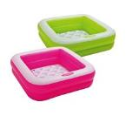
52 | 58660 | Детский надувной жилет 3-6 лет | 24 | 344,18 | фото | 751.00 | 
53 | 58435 | ЕДИНОРОГ СПРЕЙНЫЙ БАССЕЙН, от 2 лет | 4 | 3 425,24 | фото | 6.00 | 
54 | 56137 | Игровой центр "Радужный" (295x191x109 см) | 2 | 7 929,57 | фото | 12.00 | 
55 | 57154 | Игровой центр Мой сад 290x180x104см | 2 | 6 325,31 | фото | 18.00 | 
56 | 57147 | игровой центр- стадион | 2 | 8 913,45 | фото | 5.00 | 
57 | 58590 | Игрушка надувная маленькая 4 вида | 36 | 130,54 | фото | 84.00 | 
58 | 28242 | Каркасный бассейн 457х122 см (фильтр-насос+лестница+тент+подстилка) | 1 | 50 323,57 | фото | 625.00 | 
59 | 26384 | Каркасный бассейн Graphite Gray Panel Pools (круг) 4.78 x 1.24 м | 1 | 161 163,23 | фото | 4.00 | 
60 | 26744 | Каркасный бассейн INTEX Prism Frame Grey Wood Premium (круг) 5.49 х 1.22 м (фил.-насос 5678л\ч, лест | 1 | 73 521,01 | фото | 32.00 | 
61 | 28206 | КАРКАСНЫЙ БАССЕЙН METAL FRAME "BEACHSIDE" 305Х76СМ | 1 | 12 229,66 | фото | 3.00 | 
62 | 28205 | Каркасный бассейн Metal Frame 244х51см, 1828 л | 1 | 6 487,57 | фото | 67.00 | 
63 | 28202 | Каркасный бассейн Metal Frame 305х76см, 4485л, фильтр-насос 1250л/ч | 1 | 15 173,50 | фото | 887.00 | 
64 | 26784 | Каркасный бассейн Prism Frame 300х175х80см (фил.-насос 2006л\ч, лестница) | 1 | 35 931,53 | фото | 55.00 | 
65 | 26716 | Каркасный бассейн Prism Frame 366х99см (фильтр-насос 2006 л/ч+лестница) | 1 | 30 370,30 | фото | 178.00 | 
66 | 26788 | Каркасный бассейн Prism Frame 400х200х100см (фил.-насос 2006л\ч, лестница) | 1 | 48 147,01 | фото | 13.00
67 | 26722 | Каркасный бассейн Prism Frame 427х107см с окошком (фильтр-насос 3785л\ч, лестница, тент, подстилка) | 1 | 50 640,31 | фото | 45.00 | 
68 | 26724 | Каркасный бассейн Prism Frame 457х107см (фильтр-насос 3785л\ч, лестница, тент, подстилка) | 1 | 49 085,93 | фото | 46.00 | 
69 | 26730 | Каркасный бассейн Prism Frame 488х122см с окошком (фильтр-насос 3785л\ч, лестница, тент, подстилка) | 1 | 76 645,62 | фото | 106.00 | 
70 | 26330 | Каркасный бассейн Ultra Frame 549х132см (песочн.фил.-насос 7900л\ч, лестница, тент, подстилка) | 1 | 101 456,22 | фото | 102.00 | 
71 | 26356 | Каркасный бассейн Ultra Frame 549х274х132см.(песоч.фил-насос 4,5м3/ч, лестн, тент, подстилка) ММ | 1 | 99 205,05 | фото | 340.00 | 
72 | 28638 | Картриджный фильтр-насос Krystal Clear для бассейнов более 457 см, 3785л/ч | 4 | 6 061,08 | фото | 37.00 | 
73 | 28636 | Картриджный фильтр-насос Krystal Clear, 5678л/ч, с таймером, картридж А | 1 | 11 396,20 | фото | 8.00 | 
74 | 55949 | Комплект для плавания "Surf Rider Swim" от 8 лет | 6 | 1 134,25 | фото | 107.00 | 
75 | 55642 | Комплект для плавания ADVENTURER SWIM SET, от 8 лет | 6 | 829,54 | фото | 1.00 | 
76 | 58263 | Круг для плавания с ручками 97см 3 цв | 12 | 489,29 | фото | 53.00 | 
77 | 57166 | МАЛЕНЬКИЙ ИГРОВОЙ ЦЕНТР ДИНО, от 2 лет | 3 | 3 767,17 | фото | 13.00 | 
78 | 55981 | Маска для плавания "Silicone Aqua Pro" 2 цвета, от 14 лет | 12 | 1 147,59 | фото | 84.00 | 
79 | 55975 | Маска для плавания "Surf Rider" 2 цвета, от 8 лет | 12 | 583,48 | фото | 244.00 | 
80 | 55916 | Маска для плаванья SEA SCAN SWIM MASKS, 2 вида, от 8 лет | 12 | 499,38 | фото | 15.00 | 
81 | 58724 | Матрас "Радужный" 203 х 84 см | 6 | 1 394,61 | фото | 17.00 | 
82 | 58414 | ММ детский бассейн ананас, 1-3 лет | 6 | 1 662,30 | фото | 17.00 | 
83 | 59661 | ММ Жилет для плавания 41х30см "Тропические Друзья" от 3 до 5 лет | 24 | 242,03 | фото | 413.00 | 
84 | 57453 | ММ Игровая площадка "РАДУГА" (297см х 193см х 135см), Возраст 3+ | 2 | 6 439,90 | фото | 26.00 | 
85 | 57162 | ММ Игровой центр "Веселая рыбалка" с горкой, фонтаном, игрушками и мячами, 218х188х99см, | 2 | 5 206,19 | фото | 55.00 | 
86 | 57444 | ММ Игровой центр "Динозавр" 241х191х109 см | 2 | 5 026,99 | фото | 14.00 | 
87 | 57165 | ММ Игровой центр "Крокодильчик" 201х170х84см, с разбрызгивателем, горкой и игрушками, от 2 лет | 3 | 4 378,63 | фото | 3.00 | 
88 | 57161 | ММ Игровой центр "Приключения в джунглях" с горкой, фонтанами, мячиками, 257х216х84 см, от 3 лет | 2 | 7 328,21 | фото | 19.00 | 
89 | 57158 | ММ Игровой центр "Фруктовые игры" 244х191х91см, с горкой, распылит, шарами, над.игрушками, от 2 лет | 2 | 7 341,64 | фото | 6.00 | 
90 | 28067 | ММ Лестница для бассейнов до 132см, 4 ступеньки, с площадкой | 2 | 8 137,22 | фото | 78.00
91 | 57524 | ММ Надувная игрушка "Малая Черепаха" 150х27 см | 6 | 1 019,49 | фото | 7.00 | 
92 | 59241 | ММ Надувной круг 61см, 3 вида, от 6 до 10 лет | 36 | 120,43 | фото | 2.00 | 
93 | 59260 | ММ Надувной круг 76см "Прозрачный" 3 цвета, от 8 лет | 24 | 164,50 | фото | 4.00 | 
94 | 59262 | ММ Надувной круг 91см "Неоновый холод" 3 цвета, от 9 лет | 24 | 247,46 | фото | 4.00 | 
95 | 59703 | ММ Надувной матрас для плавания 183х69см, 3 цвета | 36 | 239,59 | фото | 1.00 | 
96 | 28002 | Набор для чистки бассейна до 488 см (ручка 239 см, сачок и вакуумная насадка с мешком) | 4 | 2 158,79 | фото | 39.00 | 
97 | 28003 | Набор для чистки бассейна от 549 см (ручка 279 см, сачок, пылесос, щетка, шланг) | 3 | 5 188,52 | фото | 321.00 | 
98 | 55609 | Набор ушных затычек и зажима для носа в футляре от 8 лет | 24 | 66,94 | фото | 1.00 | 
99 | 28054 | Навес для прямоугольных и овальных бассейнов от 400 до 732см | 3 | 8 352,06 | фото | 15.00 | 
100 | 58523 | Надувная игрушка-наездник 163х76см "Касатка" от 3 лет | 6 | 856,02 | фото | 26.00 | 
101 | 59380 | Надувная лодка 107х94см/самолет 102х72см/рыбка 107х69см 3-6лет | 24 | 453,90 | фото | 680.00 | 
102 | 56805 | надувная подушка 2 цвета | 6 | 1 657,84 | фото | 18.00 | 
103 | 58449 | Надувной бассейн "Волны" 168х41см | 6 | 1 482,28 | фото | 248.00 | 
104 | 57181 | Надувной бассейн "Мандарин" 229х147х46см | 3 | 2 910,07 | фото | 14.00 | 
105 | 57422 | Надувной бассейн "Радуга" с надувным полом 147х33 см | 6 | 1 100,66 | фото | 783.00 | 
106 | 28116 | Надувной бассейн Easy set 305х61см | 1 | 4 756,36 | фото | 32.00 | 
107 | 58485 | Надувной бассейн Морские Рыбки 305х183х56 см | 2 | 4 752,68 | фото | 1.00 | 
108 | 48267 | надувной батут 203х69см 3-6лет | 2 | 6 103,19 | фото | 1.00 | 
109 | 58221 | Надувной круг "Животные" 3-6 лет | 36 | 259,92 | фото | 823.00 | 
110 | 56265 | Надувной круг "Пончик" 94 см | 12 | 481,39 | фото | 870.00 | 
111 | 56573 | НАДУВНОЙ КРУГ “МОРСКАЯ ЗВЕЗДА” | 12 | 794,27 | фото | 90.00 | 
112 | 56261 | Надувной круг 107см "Тропические фрукты" | 12 | 601,05 | фото | 201.00 | 
113 | 56274 | Надувной круг Прозрачный блеск, 2 вида | 6 | 1 047,11 | фото | 92.00 | 
114 | 59586 | Надувной круг с сидением самолет 76х71см/гонка 72х55см/косм.корабль 85х74см 1-2лет | 24 | 398,29 | фото | 1,182.00 | 
115 | 58790 | Надувной матрас Веселый ананас, 216х107х23 см | 4 | 2 058,90 | фото | 18.00 | 
116 | -66802CT | Надувной матрас детский 152х64 см | 3 | 2 020,92 | фото | 16.00 | 
117 | 59717 | Надувной матрас для плавания 183х76см "Неоновый мороз" 3 цвета | 24 | 401,25 | фото | 5.00 | 
118 | 58802 | Надувной матрас-кресло для плавания160х85см с окном, 2 цвета, от 14 лет | 6 | 990,96 | фото | 34.00 | 
119 | 58723 | Надувной матрас-шезлонг "Серая прохлада" для плавания 211х99см с подстаканником | 4 | 2 387,93 | фото | 12.00 | 
120 | 57561 | Надувной плот "Единорог" 201х140х97 см | 4 | 1 571,78 | фото | 167.00 | 
121 | 58766 | Надувной плот "Эскимо" 191х76 см | 6 | 1 256,66 | фото | 8.00 | 
122 | 56283 | Надувной плот 183x23 см "Арбуз" | 4 | 2 917,74 | фото | 12.00 | 
123 | 57552 | Надувной плот Единорог, размер 163*86см | 6 | 1 605,00 | фото | 58.00 | 
124 | 56588 | Надувной плот с трусами 76см "Baby Float", от 1 до 2 лет, до 15 кг | 12 | 703,49 | фото | 39.00
125 | 57563 | НАДУВНОЙ ПЛОТИК "ДРАКОН" 201Х191 СМ | 4 | 1 650,24 | фото | 2.00 | 
126 | 57564 | Надувной плотик "Лама", 135х94х112см, от 3 лет | 4 | 1 521,39 | фото | 71.00 | 
127 | 58070 | Надувной пляжный мяч 71 см "Прозрачный блеск" 2цв. | 12 | 692,87 | фото | 9.00 | 
128 | 28476 | Надувной СПА-бассейн 196x71см PureSpa Bubble Therapy | 1 | 78 967,21 | фото | 14.00 | 
129 | 59640 | Надувные нарукавники "Неон" 19х19см 3-6 лет | 72 | 96,80 | фото | 1,729.00 | 
130 | 56665 | Нарукавники "Счастливый котенок" (20x15 см), 6 - 36 месяцев | 36 | 150,37 | фото | 774.00 | 
131 | 58642 | Нарукавники 23х15см "Делюкс" от 3 до 6 лет | 36 | 130,45 | фото | 14.00 | 
132 | 69611 | Насос ножной 3л, 28см | 6 | 625,98 | фото | 84.00 | 
133 | 68610 | Насос ножной 5л, 30см | 6 | 840,46 | фото | 184.00 | 
134 | 68614 | Насос ручной Double Quick II, 36см | 4 | 522,97 | фото | 142.00
135 | 68605 | Насос ручной Double Quick III S, 37см | 3 | 865,74 | фото | 5.00
136 | 69613 | Насос ручной Double Quick Mini, 29см | 24 | 158,21 | фото | 43.00 | 
137 | 66642 | Насос электрический Quick-Fill, 12В, с аккумулятором, 3 насадки в комплекте | 4 | 4 351,04 | фото | 5.00 | 
138 | 66634 | Насос электрический Quick-Fill, 12В/220В адаптер, 3 насадки в комплекте | 6 | 2 449,21 | фото | 54.00 | 
139 | 66644 | Насос электрический Quick-Fill, 220В от бытовой сети, 3 насадки со шлангом в комплекте | 4 | 2 777,69 | фото | 34.00 | 
140 | 55692 | Очки для плавания "Pro Master", 3 цвета, от 14 лет | 12 | 623,29 | фото | 2.00 | 
141 | 55691 | Очки для плавания "PRO Racing" от 8 лет | 12 | 339,05 | фото | 1.00 | 
142 | 55684 | Очки для плавания "Sport Relay" от 8 лет 3 цв. | 12 | 318,42 | фото | 9.00 | 
143 | 26652 | Песочный фильтр-насос Krystal Clear, 12,0м3/ч, резервуар для песка 55кг | 1 | 30 849,51 | фото | 37.00 | 
144 | 26644 | Песочный фильтр-насос Krystal Clear, 4,5м3/ч, резервуар для песка 12кг | 1 | 18 881,43 | фото | 260.00 | 
145 | 26646 | Песочный фильтр-насос Krystal Clear, 7,9м3/ч, резервуар для песка 23кг | 1 | 23 388,06 | фото | 664.00 | 
146 | 68209 | Плавательный круг "Речная крыса" (119см) | 6 | 1 393,97 | фото | 4.00 | 
147 | 56587 | Плавательный круг для малышей DELUXE 79х79см, 1-2 года | 12 | 723,62 | фото | 145.00 | 
148 | 57567 | ПЛОТИК БОЛЬШОЙ СИНИЙ КИТ,ОТ 3 ЛЕТ | 6 | 1 415,25 | фото | 14.00 | 
149 | 56666 | Под морем надувные нарукавники, 3 - 6 лет | 36 | 138,65 | фото | 590.00 | 
150 | 68676 | Подушка флокированная 43х28х9 см | 24 | 152,53 | фото | 5.00 | 
151 | 29040 | Поплавок-дозатор 12,7см для химии в таблетках по 20гр | 24 | 279,89 | фото | 624.00 | 
152 | 29041 | Поплавок-дозатор 17,8см для химии в таблетках по 200гр | 12 | 515,84 | фото | 271.00 | 
153 | 56802 | Прозрачный матрас-кресло для отдыха, 3 цвета | 6 | 1 301,74 | фото | 2.00 | 
154 | 28684 | Проточный водонагреватель, для бассейнов до 457см, D1,25" | 4 | 10 085,68 | фото | 34.00
155 | 28620 | Ручной аккумуляторный пылесос для СПА и маленьких бассейнов | 4 | 7 030,61 | фото | 88.00 | 
156 | 57186 | СЕМЕЙНЫЙ БАССЕЙН С ПОДГОЛОВНИКОМ И НАВЕСОМ,ОТ 3 ЛЕТ | 2 | 6 552,09 | фото | 14.00 | 
157 | 57495 | Семейный надувной бассейн 229х229х56 см | 2 | 6 768,24 | фото | 15.00 | 
158 | 56475 | Семейный надувной бассейн 229х229х66см | 2 | 4 997,51 | фото | 15.00 | 
159 | 28000 | Скиммер для сбора мусора с поверхности бассейна | 4 | 1 914,49 | фото | 2,889.00 | 
160 | 69681 | Спасательный жилет для взрослых | 4 | 4 133,92 | фото | 18.00 | 
161 | 69680 | Спасательный жилет для детей | 6 | 3 383,84 | фото | 16.00 | 
162 | 28037 | Тент для каркасного бассейна Rectangular Frame 389х184см | 6 | 1 458,73 | фото | 82.00 | 
163 | 28604 | ФИЛЬТР-НАСОС С КАРТРИДЖАМИ 530 ГАЛЛОНОВ(220-240 ВОЛЬТ), 530 ГАЛ/ЧАС | 4 | 4 713,60 | фото | 21.00 | 
164 | 26668 | Хлоргенератор Krystal Clear (система морской воды) для бассейна до 26500л, с таймером | 2 | 20 536,77 | фото | 96.00 | 
165 | 26670 | Хлоргенератор Krystal Clear (система морской воды) для бассейна до 56800л, с таймером | 2 | 28 106,70 | фото | 17.00 | 
166 | 26680 | Хлоргенератор Krystal Clear (система морской воды) с песочным фильтр-насосом 10000л/ч, до 57м3 | 1 | 52 760,70 | фото | 91.00 | 
167 | 26676 | Хлоргенератор Krystal Clear (система морской воды) с песочным фильтр-насосом 6000л/ч, до 30м3 | 1 | 43 892,84 | фото | 76.00 | 
168 | 26664 | Хлоргенератор для бассейна (до 17413 л) Krystal Clear | 2 | 12 498,55 | фото | 66.00 | 

